基礎設計
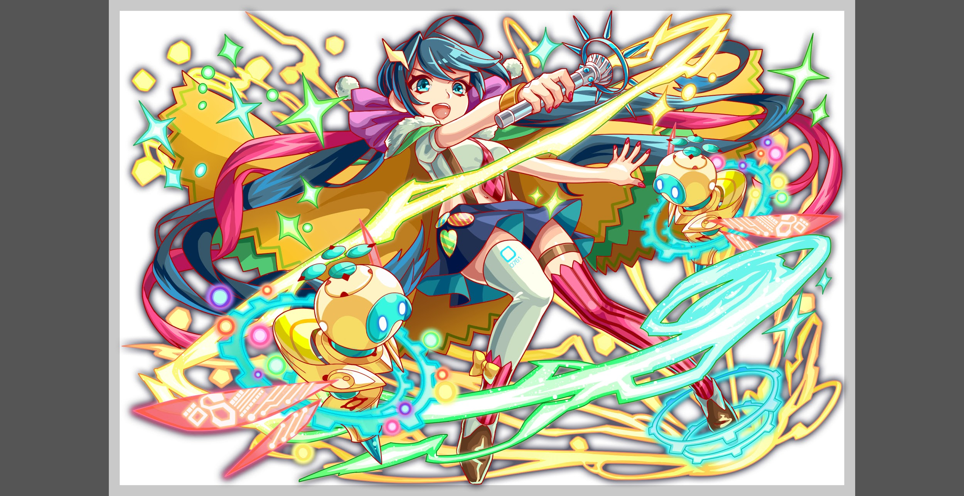
クエスト基礎設計フォーマット

 | 認識合わせ

 |  | クエストの位置づけ |  | ランキング
 |  | クエストの存在意義 |  | 超上級者の遊び場。下手なガチャキャラ、フェス当たりよりも強いユニットが手に入る。フェス限ユニットの使いみちその２。
 |  | つまり |  | 対抗キャラとフェス限でハイスコアを取れるように

 | 基本情報


 |  | クエスト名 |  | クロネッカーチャレンジ
 |  | 難易度 |  | ウィザード級
 |  | ボスキャラクター名称 |  | クロネッカー
 |  | ボスキャラクター情報 |  | 黄/ヒューマン/バランス

 |  | ステージギミック |  | -
 |  | エネミーギミックA |  | 爆風軽減
 |  | エネミーギミックB |  | -
 |  | キラー |  | ヒューマンマシンキラー(それかマシンキラー)
 |  | 対応できるユニット数 |  | -
 |  | フロア構成要望 |  | 4~5
 |  | 実現したいユーザー体験 |  | ■前回の反省点 ・敵が硬すぎた →そもそも、クリアするためｎ想定PTに特攻キャラを入れてしまっていたのが原因。ランキングクエストはクリアができるがハイスコアを取るには特攻が必要というバランスが良い ・そもそも点が取れず、ランキングに記録されない →1フロア目から結構シビアな調整が入っていたため起きた問題だと思われる。1フロア目は、結構簡単目にしても良いかも？もしくは下位難易度を用意する ☆対策 ・今回より、ランキングクエストではクリア'(ある程度のスコアが出せる)最低ラインのPTと最高スコアが取れるであろうPT2つは最低でも想定して難易度を調整する ■要件 よくあるフェス限ばかり活躍するランキングではなく、SS+ランキング特攻の組み合わせによって最高得点が取れるような構成にしたいです。 そのため、マシン/ヒューマンユニットのPTではクリアはできるが最高得点は取れない内容にしたい。 (ただし、緑には超オイラーやポアソンというヒューマン/マシン以外のユニットが存在するが…) ☆上記のための対応案 ・被ダメージによる減点を増やし、ヒューマンorマシンでは減点されやすい場所を増やす ・チューリングのスキルが3色となるため、赤or青パネルを大量に出しているときつくなる場所を作る ・Cパネルドロップ系のユニットがいつも活躍してしまうので、どうにか止めたい。 ■クロネッカーの行動要望 ・グラビティ ・Wキラー ・防御力0 ■活躍させたいユニット ・ド・モルガン☆(特攻ユニット) ・イシス(有効な体力タイプ) ・オセ(爆風軽減対策) ・超覚醒オイラー(超覚醒でacademiaになる) ・マサムネ… | 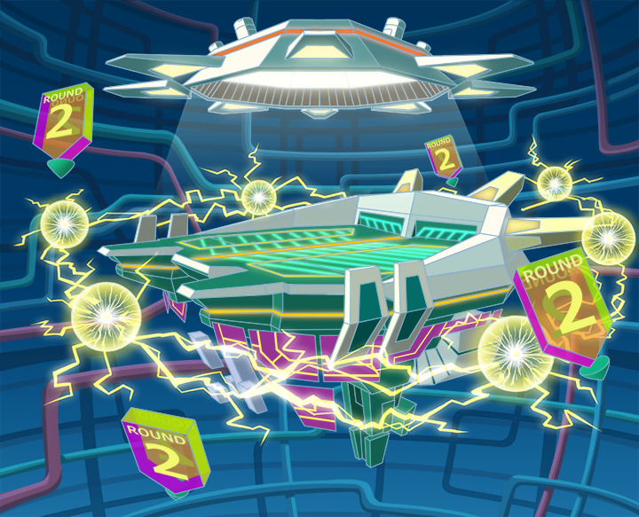

 |  | ステージギミック早見表 (2016/7/4更新) ※パーティの組み方に影響を与える戦略要素

 |  | クリア報酬

 |  | 補足

 | 活躍させたいユニット
 |  | 最高得点想定PT |  |  |  | 最低突破PT | cost107
 |  | ラベル | ユニット名 | 概要コメント |  | ラベル | ユニット名 | 概要コメント
 |  | SSS(Level:99) | ド・モルガン | HP50%消費し、緑パネルをCパネルに変換+青・黄パネルを緑パネルに変換する | 7 | S(Level:99) | オセ
 |  | 自由枠(Level:99) | イシス | 赤パネルを緑パネルに変換+3ターン緑属性の防御力を超大UPし、HP中回復する | 7 | S(Level:99)
 |  | 自由枠(Level:99) | オセ | 爆風軽減 | 5 | S(Level:99)
 |  | SSS(Level:99) | オイラー | 赤・青パネルを緑ボムパネルに変換+1ターンの間赤パネルを緑ボムパネルとしてドロップ | 8 | SS(Level:99) | ランスロット

 | フロア構成

 |  | フロア１
 |  | 登場ユニット | 攻撃力 | 概要・行動パターン
 |  | エレキポッド(speed1) | 1500 | 通常攻撃のみ
 |  | ミカエル(speed3) | 2000 | 基本は通常攻撃のみ 一定ターン数ごとに8000程度のクリティカルを行う (最弱攻略パーティなら安定して越せるターン数を検証し、設定。)
 |  | エレキポッド(speed2) | 1500 | 通常攻撃のみ

 |  | フロア2
 |  | 登場ユニット | 攻撃力 | 概要・行動パターン
 |  | クララ(speed2) | 4000 | 高確率で全体攻撃 3行動ごとにクリティカル |  | 赤属性対策
 |  | ガラシャ(speed1) | 4000 | 高確率で青パネル吸収全体攻撃(上限8個) HP30％以下で予告 HP30％以下でハートパネル大量発生＋クリティカル |  | 黄属性対策

 |  | フロア3
 |  | 登場ユニット | 攻撃力 | 概要・行動パターン
 |  | バルドル(speed2) | 4000 | 開幕 5ターン爆風軽減30% 高確率で1ターン防御力小UP＋単体マシンキラー HP30%以下で2ターンカウンター |  | チューリング対策
 |  | アノマロカリス(speed2) | 6000 | 高確率で時限式ダメージパネル3個生成 3行動ごとにクリティカル HP50％以下で永続スピードアップ
 |  | バルドル2(speed2) | 4000 | 開幕 5ターン爆風軽減50% 高確率で青パネルを3個プロテクト＋単体攻撃 HP30％以下で1ターンスピードアップ、次のターンに青パネルを吸収して大回復 |  | チューリング対策
 |  | アノマロ2(speed1) | 6000 | 開幕 永続スピードアップ 高確率で時限式ダメージパネル5個生成 3行動ごとに全体攻撃 HP50％以下で攻撃力小UP

 |  | フロア4
 |  | 登場ユニット | 攻撃力 | 概要・行動パターン
 |  | クロネッカー(speed2) | 5000 | 開幕 状態異常耐性＋予告 1ターン目 30％グラビティ 全体ヒューマンキラーと3連続攻撃を交互に行う HP50%以下で赤パネルを全てプロテクト
 |  | クロネッカー(speed2) | 5000 | 開幕 状態異常耐性＋防御バフ解除 1ターン目 永続Cパネルはフリーズした状態でドロップする 全体マシンキラーと5連続攻撃を交互に行う HP50%以下で1ターンスピードアップ（予告） HP50%以下で全ての赤パネル破壊攻撃(全体攻撃)
 |  | クロネッカー(speed2) | 5000 | 開幕 状態異常耐性＋予告 1ターン目 40％グラビティ 単体ヒューマンマシンキラー(2連続攻撃)と2連全体攻撃を交互に行う HP50%以下で青パネルを全てプロテクト

